วัน,สัปดาห์
บริษัท โตโยต้านนทบุรี ผู้จำหน่ายโตโยต้า จำกัด
ตารางการตรวจเช็คและบำรุงรักษาเครื่องถ่วงล้อ เดือน.........................พ.ศ.............
แผนก.......................................สาขา......................
 |  |  |  |  |  |  |  |  |  |  |  |  |  |  |  |  |  |  |  |  |  |  |  |  |  |  | ตำแหน่งที่ตั้ง

ผู้จัดการศูนย์บริการ |  |  | ผช.ผจก. / จนท. หน่วยงานซ่อมบำรุง |  |  |  |  |  |  |  |  |  |  |  |  |  |  |  |  |  |  |  |  |  |  |  | ผู้รับผิดชอบ

ประจำวัน | ลำดับ | รายละเอียดในการตรวจเช็ค ( ภาพประกอบหน้าที่ 3/4 ) |  |  | 1 | 2 | 3 | 4 | 5 | 6 | 7 | 8 | 9 | 10 | 11 | 12 | 13 | 14 | 15 | 16 | 17 | 18 | 19 | 20 | 21 | 22 | 23 | 24 | 25 | 26 | 27 | 28 | 29 | 30 | 31
 | 1 | ทำความสะอาดอะแด็ปเตอร์ด้วยน้ำมันหล่อลื่นหลังใช้งานเสร็จ
 | 2 | ทำความสะอาดเพลาด้วยน้ำมันหลังใช้งานเสร็จ
 | 3 | เช็คการทำงานของเครื่อง โดยดึงฝาครอบปิดลงมา แล้วดูว่าเพลาทำงานปกติหรือไม่
 | 4 | ตัวขันล็อคล้อกับเพลาต้องมียางลองกันล้อเป็นรอย
ลงชื่อผู้รับผิดชอบ
ลงชื่อผู้ตรวจสอบ (หัวหน้างาน)

ประจำสัปดาห์ | ลำดับ | รายละเอียดในการตรวจเช็ค ( ภาพประกอบหน้า 3/4 ) |  |  | สัปดาห์ที่ 1 |  |  |  |  |  |  |  | สัปดาห์ที่ 2 |  |  |  |  |  |  |  | สัปดาห์ที่ 3 |  |  |  |  |  |  |  | สัปดาห์ที่ 4
 | 1 | เช็คอะแด็ปเตอร์ต้องไม่เป็นสนิม ไม่สึกหรอ ทั้งภายนอกและภายใน
 | 2 | เช็คเพลาด้วยมือหมุน ต้องไม่สะดุด และไม่มีเสียงดัง และไม่ขดงอ
ลงชื่อผู้รับผิดชอบ |  |  |  |  | สัปดาห์ที่ 1 ……………………… |  |  |  |  |  |  |  | สัปดาห์ที่ 2 ……………………… |  |  |  |  |  |  |  | สัปดาห์ที่ 3 ……………………… |  |  |  |  |  |  |  | สัปดาห์ที่ 4 ………………….
ลงชื่อผู้ตรวจสอบ (หัวหน้างาน) |  |  |  |  | สัปดาห์ที่ 1 ……………………… |  |  |  |  |  |  |  | สัปดาห์ที่ 2 ……………………… |  |  |  |  |  |  |  | สัปดาห์ที่ 3 ……………………… |  |  |  |  |  |  |  | สัปดาห์ที่ 4 ………………….

ü
û
ข้อปฎิบัติ |  |  |  | สัญลักษณ์ | บันทึกปัญหาที่พบและแนวทางการแก้ไข
1.ต้องตรวจเช็คตามหัวข้อที่กำหนดก่อนเริ่มปฎิบัติงานทุกวัน |  |  |  | ปกติ | วันที่ |  |  |  |  | ปัญหาที่พบ |  |  |  |  |  |  |  |  |  | แนวทางแก้ไข |  |  |  |  |  |  |  |  |  | ผู้บันทึก
2.หากพบว่ามีปัญหาให้แจ้งหัวหน้าช่างทันที |  |  |  | ไม่ปกติ
3.กรณีพบความผิดปกติหรือใช้งานไม่ได้ต้องแขวนป้ายห้ามใช้งาน |  |  |  | แก้ไขแล้ว
และแจ้ง หัวหน้างานให้รีบดำเนินการแจ้งซ่อมตามขั้นตอน

เอกสารฉบับที่ / วันที่ออกเอกสาร / วันที่มีผลบังคับใช้ : 1 / 20/02/2556 / 01/03/2556 |  |  |  |  |  |  |  |  |  |  |  |  |  |  |  |  |  |  |  |  |  |  |  |  |  |  |  |  |  |  |  | EF-OFF-184

เดือน
บริษัท โตโยต้านนทบุรี ผู้จำหน่ายโตโยต้า จำกัด
ตารางการตรวจเช็คและบำรุงรักษา เครื่องถ่วงล้อรถยนต์ พ.ศ..............
แผนก.......................................สาขา......................

ประจำเดือน | ลำดับ | รายละเอียดในการตรวจเช็ค ( ภาพประกอบหน้าที่ 4/4 ) |  | ......ม.ค. | ......ก.พ. |  | .......มี.ค. | ......เม.ย. | ......พ.ค. | ......มิ.ย. | ......ก.ค. | ......ส.ค. | .......ก.ย. | .......ต.ค. | ......พ.ย. |  | ........ธ.ค.
 | 1 | ตรวจสอบระบบแรงเคลื่อนไฟฟ้า ต้องมีแรง 220V และ ตรวจวัดกระแสไฟฟ้าที่มอเตอร์ให้ได้ตาม
 |  | เนมเพลทที่กำหนดมาให้มอเตอร์
 | 2 | ตรวจเช็คน็อตยึดเพลาเครื่อง : ต้องแน่นไม่คลายตัว เป่าฝุ่นแผงเมนต์บอร์ด ซ็อกเก็ตส์สายไฟต้องแน่น
 |  | ไม่หลุดออก
 | 3 | ตรวจเช็คน็อตยึดฐานเครื่อง ต้องมีครบทุกตัว และขันแน่นไม่คลายตัว
ลงชื่อผู้ตรวจเช็ค (ช่างซ่อมบำรุง)
ลงชื่อผู้ตรวจสอบ (หัวหน้างาน)

ü
ü
ü
û
û
ข้อปฎิบัติ |  |  | สัญลักษณ์ | บันทึกปัญหาที่พบและแนวทางการแก้ไข
1.ต้องตรวจเช็คตามหัวข้อที่กำหนดก่อนเริ่มปฎิบัติงานทุกวัน |  |  | ปกติ | วันที่ |  | ปัญหาที่พบ |  |  |  |  | แนวทางแก้ไข |  |  |  |  | ผู้บันทึก
2.หากพบว่ามีปัญหาให้แจ้งหัวหน้าช่างทันที |  |  | ไม่ปกติ
3.กรณีพบความผิดปกติหรือใช้งานไม่ได้ต้องแขวนป้ายห้ามใช้งาน |  |  | แก้ไขแล้ว
และแจ้งหัวหน้าให้รีบดำเนินการแจ้งซ่อมตามขั้นตอน

เอกสารฉบับที่ / วันที่ออกเอกสาร / วันที่มีผลบังคับใช้ : 1 / 20/02/2556 / 01/03/2556 |  |  |  |  |  |  |  |  |  |  |  |  |  |  |  | EF-OFF-184

เจ้าของพื้นที่
บริษัท โตโยต้านนทบุรี ผู้จำหน่ายโตโยต้า จำกัด
รายละเอียดการตรวจเช็คและบำรุงรักษา เครื่องถ่วงล้อรถยนต์
( สำหรับผู้ปฏิบัติงาน )

ประจำวัน |  | ประจำสัปดาห์
1.ทำความสะอาด อะแด๊ปเตอร์แล้วทาด้วยน้ำมันใส | 3.เช็คการทำงานของเครื่อง เมื่อปิดฝาลงมาเพลาจะต้องหมุน | 1.เช็คอะแด๊ปเตอร์ต้องไม่เป็นสนิมทั้งภายในและภายนอก
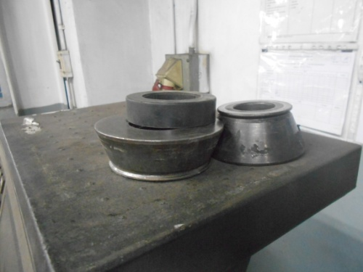
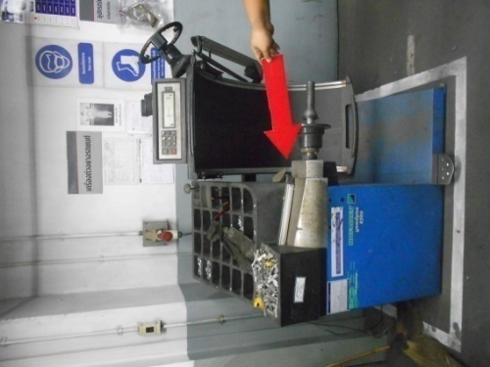

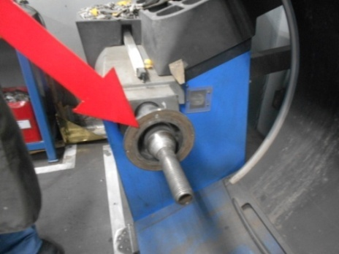
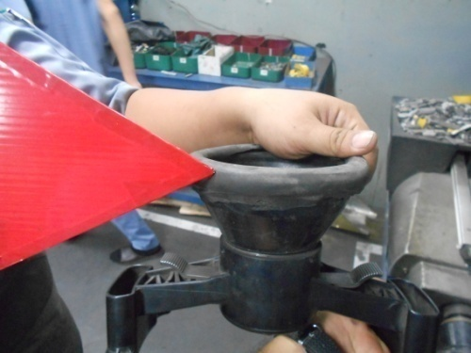
2.ทำความสะอาดเพลาเครื่องแล้วทาด้วยน้ำมันใส | 4.ตัวล็อคล้อกับเพลาเครื่องต้องมียางรองกันล้อเป็นลอย | 2.เช็คเพลาเครื่อง เมื่อหมุนด้วยมือ ต้องไม่สะดุด ไม่มีเสียงดัง
 |  | และไม่บิดงอ

เอกสารฉบับที่ / วันที่ออกเอกสาร / วันที่มีผลบังคับใช้ : 1 / 20/02/2556 / 01/03/2556 |  |  | EF-OFF-184

ซ่อมบำรุง
บริษัท โตโยต้านนทบุรี ผู้จำหน่ายโตโยต้า จำกัด
รายละเอียดการตรวจเช็คและบำรุงรักษา เครื่อง ถ่วงล้อรถยนต์
( สำหรับหน่วยงานซ่อมบำรุง )

ประจำเดือน
1.ตรวจสอบระบบแรงเคลื่นไฟฟ้า อยู่ที่ 220V และวัดกระแสไฟจะต้องได้ตามค่าที่ระบุไว้ | 2.ตรวจสอบน็อตยึดเพลาต้องแน่นหนาไม่คลายตัว | 3.ตรวจสอบน็อตยึดฐานเครื่อง ต้องมีครบและขันแน่นทุกตัว
บนเนมเพลท


เอกสารฉบับที่ / วันที่ออกเอกสาร / วันที่มีผลบังคับใช้ : 1 / 20/02/2556 / 01/03/2556 |  |  | EF-OFF-184

